Atelier 3 - PP
Catégories | Parties prenantes | Dépendance | Pénétration | Maturité SSI | Confiance | Exposition | Fiabilité cyber | Niveau de menace
Partenaire | C1 – DSI | 4 | 4 | 4 | 4 | 16 | 16 | 1.0
 | C2 – DSPLM | 3 | 4 | 4 | 4 | 12 | 16 | 0.8
Utilisateurs | U1 – Enseignants | 1 | 2 | 1 | 2 | 2 | 2 | 1.0
 | U2 – Etudiants | 1 | 1 | 1 | 1 | 1 | 1 | 1.0
Prestataire | P1 – Prestataire informatique | 3 | 4 | 2 | 2 | 12 | 4 | 3.0

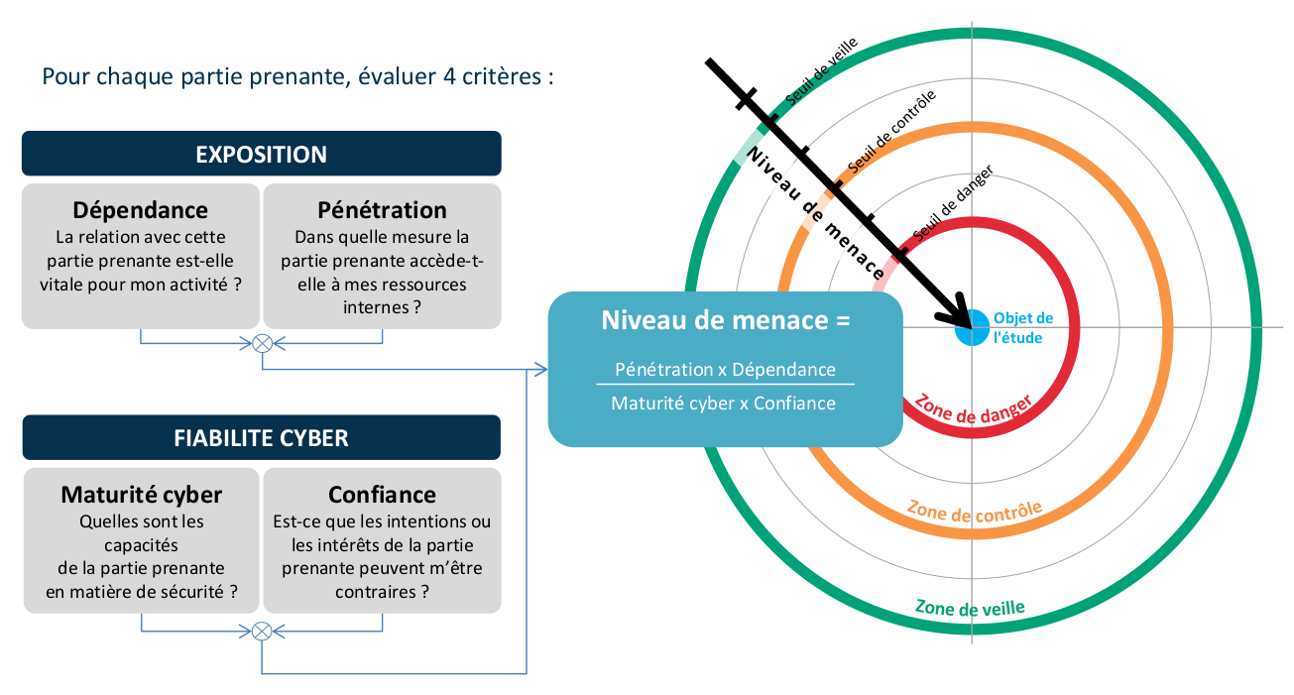
 |  |  |  |  |  |  |  |  | Cotation des critères de menaces des parties prenantes
 |  |  |  |  |  |  |  |  | Niveau | Dépendance | Pénétration | Maturité SSI | Confiance
 |  |  |  |  |  |  |  |  | 1 | Relation non nécessaire aux fonctions stratégiques | Pas d’accès ou accès avec privilèges de type utilisateur à des terminaux utilisateurs (poste de travail, ordiphone, etc.). | Des règles d’hygiène sont appliquées ponctuellement et non formalisées. La capacité de réaction sur incident est incertaine. | Les intentions de la partie prenante ne peuvent être évaluées.
 |  |  |  |  |  |  |  |  | 2 | Relation utile aux fonctions stratégiques | Accès avec privilèges de type administrateur à des terminaux utilisateurs (parc informatique, flotte de terminaux mobiles, etc.) ou accès physique aux sites de l’organisation. | Les règles d’hygiène et la réglementation sont prises en compte, sans intégration dans une politique globale. La sécurité numérique est conduite selon un mode réactif. | Les intentions de la partie prenante sont considérées comme neutres.
 |  |  |  |  |  |  |  |  | 3 | Relation indispensable mais non exclusive | Accès avec privilèges de type administrateur à des serveurs « métier » (serveur de fichiers, bases de données, serveur web, serveur d’application, etc.). | Une politique globale est appliquée en matière de sécurité numérique. Celle-ci est assurée selon un mode réactif, avec une recherche de centralisation et d’anticipation sur certains risques. | Les intentions de la partie prenante sont connues et probablement positives.
 |  |  |  |  |  |  |  |  | 4 | Relation indispensable et unique (pas de substitution possible à court terme) | Accès avec privilèges de type administrateur à des équipements d’infrastructure (annuaires, DNS, DHCP, commutateurs, pare-feu, hyperviseurs, baies de stockage, etc.) ou accès physique aux salles serveurs de l’organisation. | La partie prenante met en oeuvre une politique de management du risque. La politique est intégrée et prend pleinement en compte une dimension proactive. | Les intentions de la partie prenante sont parfaitement connues et pleinement compatibles avec celles de l’organisation étudiée.

Atelier 3 - Carto PP
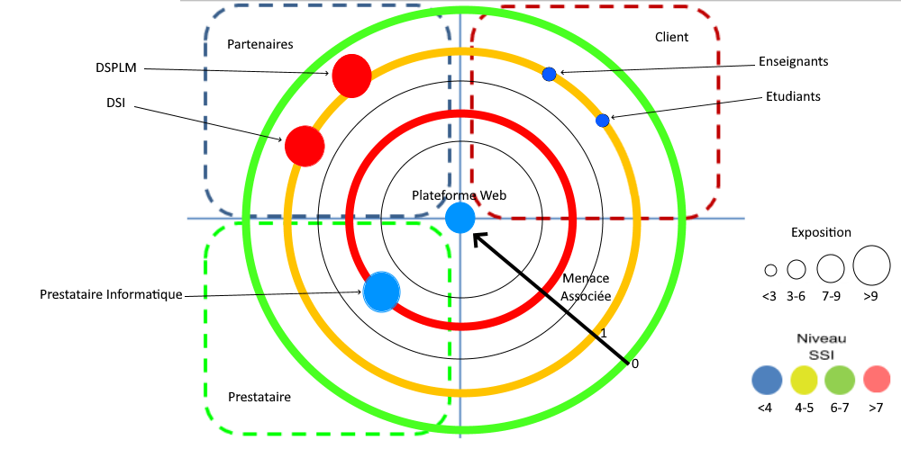

Zone de veille
Zone de contrôle
Zone d’alerte

Zone veille | Zone CTRL | Zone ALRT | Cercle 1 | Cercle 2 | Cercle 3 | Cercle 4 | Cercle 5
0 | 0.9 | 3 | 0 | 1 | 2 | 3 | 4

Atelier 3 - SS
Sources de risques | Objectifs visés | Chemins d'attaque stratégiques | Gravité
Employé malveillant | Sabotage des infrastructures et/ou vol d'information | Chemins d'attaque, un employé malveillant sabote des infrastructures ou vol des informations : 1 Un employé malveillant télécharge les données du calendrier afin de préparer un attentat en passant par la DSI. 2 Un employé malveillant télécharge les données des utilisateurs afin d'usurper l'identité d'un tiers en passant par la DSI. | G4 | 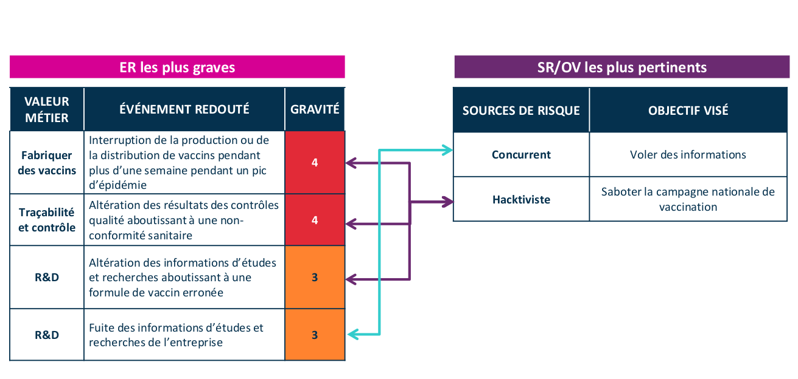
Concurrent | Modification et/ou suppression des éléments constituant le site | Chemins d'attaque, un concurent modifie ou supprime des éléments constituant le site : 1 Un concurrent modifie le code du site suite à l'exploitation de failles présentes dans le code source en passant par la DSI. 2 Un concurrent supprime les sauvegarde des bases de données suite à l'exploitation de failles présentes dans le code source en passant par la DSI. 3 Un concurrent supprime le code du site sur le serveur de sauvegarde et le serveur d'hébergement suite à l'exploitation de failles présentes dans le code source en passant par la DSI. | G4
Hacker | Vol d'informations | Le hacker compromet le serveur afin de récupérer des informations d'utilisateurs en passant par la DSI. | G3

Atelier 5 - Risques
Index | Risque | Risque | Traitement | Sources de risque | Objectifs visés | Evennements redoutés | Scénarios stratégiques | Chemin d'attaque | Gravité | Scénarios opérationnels | Vraisemblance | Mesures stratégiques
R1 | Un employé malveillant sabote l'infrastructure et/ou vol des informations pour faire un attentat | Signficatif | Réduire | Employé malveillant | Sabotage des infrastructures et/ou vol d'information | Les informations sont récupérer par un utilisateurs malveillant pour faire un attentat (récupération du fichier ics) | SS1 | CH1 | 4 |  |  | Faire de l'OSINT sur les employés pour voir s'ils sont affiliés à des groupes malveillants |  | Niveau | Niveau de risque
R2 | Un employé malveillant sabote l'infrastructure et/ou vol des informations pour usurper l'identité | Modéré | Réduire | Employé malveillant | Sabotage des infrastructures et/ou vol d'information | Utilisation des informations qui ont fuitées pour de l'usurpation d'identité | SS1 | CH2 | 4 |  |  | Faire de l'OSINT sur les employés pour voir s'ils sont affiliés à des groupes malveillants |  | 1 | Faible
R3 | Un concurrent perturbe le fonctionnement du site | Modéré | Réduire | Concurrent | Modification et/ou suppression des éléments constituant le site | Modification malveillante du code suite à l'exploitation de failles présentes dans le code source | SS2 | CH1 | 4 |  |  | Faire une analyse régulière des failles du site pour les corriger rapidement |  | 2 | Significatif
R4 | Un concurrent perturbe le fonctionnement du site | Modéré | Réduire | Concurrent | Modification et/ou suppression des éléments constituant le site | Suppression des sauvegardes des bases de données sur un serveur de sauvegardes et sur le serveur de l'hébergeur web | SS2 | CH2 | 4 |  |  | Observer l'évolution de la maturité du SSI de l'hébergeur |  | 3 | Modéré
R5 | Un concurrent perturbe le fonctionnement du site | Modéré | Réduire | Concurrent | Modification et/ou suppression des éléments constituant le site | Suppression du code du site sur un serveur de sauvegardes et sur le serveur de l'hébergeur web | SS2 | CH3 | 4 |  |  | Observer l'évolution de la maturité du SSI de l'hébergeur |  | 4 | Elevé
R6 | Un hacker vole les données | Elevé | Réduire | Hacker | Vol d'informations | Récupération des identifiants des utilisateurs à travers l'attribution d'un serveur compromis lors d'une connexion pour usurpation d'identité | SS3 | CH1 | 4 |  |  | Faire une analyse régulière des failles du site pour les corriger rapidement

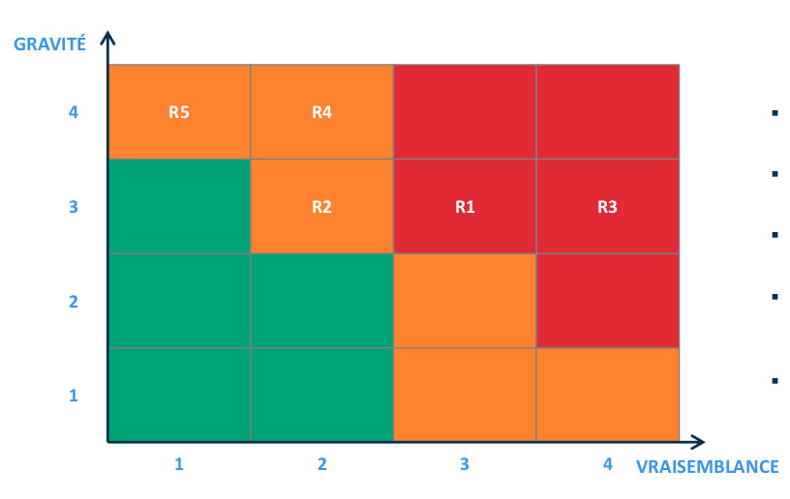
 |  |  |  |  |  |  |  |  |  |  |  |  | Niveau de risque |  | Vraissemblance
 |  |  |  |  |  |  |  |  |  |  |  |  |  |  | 1 | 2 | 3 | 4
 |  |  |  |  |  |  |  |  |  |  |  |  | Gravité | 1 | 1 | 2 | 2 | 3
 |  |  |  |  |  |  |  |  |  |  |  |  |  | 2 | 2 | 2 | 3 | 3
 |  |  |  |  |  |  |  |  |  |  |  |  |  | 3 | 2 | 3 | 3 | 4
 |  |  |  |  |  |  |  |  |  |  |  |  |  | 4 | 3 | 3 | 4 | 4

